Estados de proceso
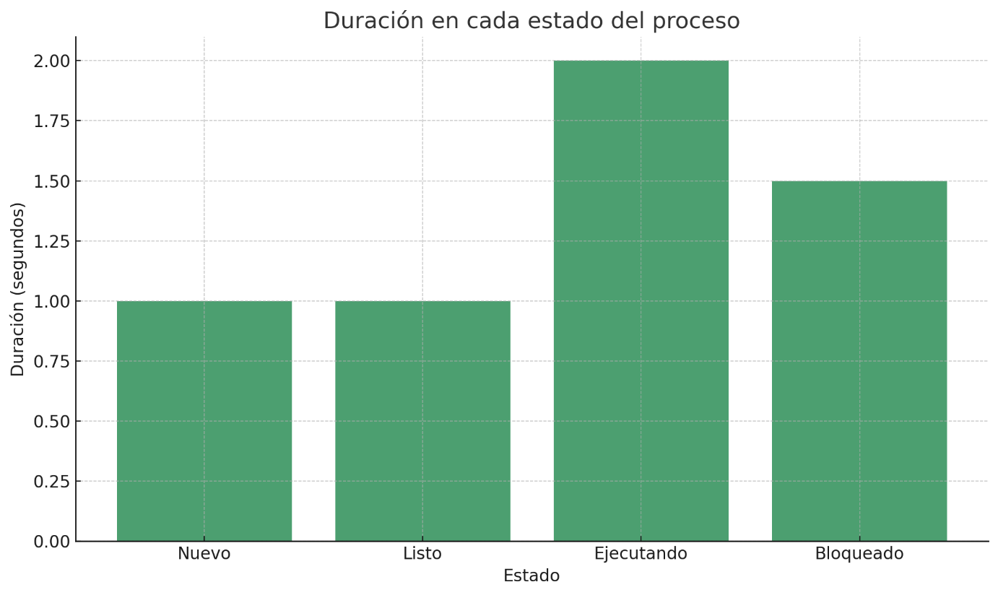
ESTADO | DURACIÓN DE CADA ESTADO
Nuevo | 1 segundo
Listo | 1 segundo
Ejecutando | 2 segundos
Bloqueado | 1,50 segundos
Terminado | 5,5 segundos

